Додаток №1. Цінова пропозиція
 |  |  |  |  |  |  |  |  | Додаток №1 до Запиту 3226NP
Форма цінової пропозиції

(Назва Учасника), надає свою пропозицію щодо участі в конкурсі на закупівлю товари для облаштування приміщень.
Відомості про підприємство |  |  |  | Повне найменування учасника – суб’єкта господарювання
 |  |  |  | Ідентифікаційний код за ЄДРПОУ або реєстраційний номер облікової картки платника податків
 |  |  |  | Реквізити (адреса - юридична та фактична, телефон, факс, телефон для контактів, e-mail, розрахунковий рахунок)
Відомості про особу (осіб), які уповноважені представляти інтереси Учасника |  |  |  | (Прізвище, ім’я, по батькові, посада, контактний телефон).

№ п/п | Технічні характеристики та опис |  |  |  |  |  | Запит | ОВ | Ціна, за одиницю, (з урахуванням всіх податків і зборів) * | Вартість, грн., (з урахуванням всіх податків і зборів) * | Умови оплати, % передплати /післяплати | Термін поставки товару, календарних днів

 | Запит** |  |  | Пропозиція
 | Назва | Приклад візуалізації | Характеристики | Назва (вказати модель (торгову марку) | Візуалізація | Характеристики (вказати виробника, параметри та характеристики продукції)
ЛОТ 1 Товари для кухні та сервірування
1 | Килимок для посуду кухонний вологовбираючий 50×60 см |  | Висота: 2 см Довжина: 60 см Ширина: 50 см Матеріал: каучук |  |  |  | 3 | шт |  | 0.00 |  |  | ;; ; ; ; ;
2 | Лоток для столових приборів |  | Висота: 7 см Кількість відділень: 6 Глибина: 33 см Ширина: 29,5 см Матеріал: пластик Комплектація: лоток розсувний Розмір: 33х29.5/52 см |  |  |  | 1 | шт |  | 0.00
3 | Столовий набір |  | Кількість персон: 6 Кількість предметів: 24 шт. Комплектація: столова ложка — 6 шт столова виделка — 6 шт столовий ніж — 6 шт чайна ложка — 6 шт Тип поверхні: глянцева Колір : срібний |  |  |  | 3 | шт |  | 0.00
4 | Набір ножів з нержавіючої сталі |  | Комплектація 5 ножів,1 овочечистка, 1 дошка. 1 тримач для рушника, підставка Матеріал леза Нержавіюча сталь Матеріал ручок Пластик Особливості З обробною дошкою |  |  |  | 2 | шт |  | 0.00
5 | Набір посуду |  | Столовий посуд виготовляється із загартованого скла( склокераміка), можливість мити в посудомийній машині. тарілка десертна 6 шт. (19 см) Тарілка обідня 6 шт. (25 см) Тарілка супова 6 шт. (20см) Чашка 320 мл 6 шт. Салатник великий 1 шт. (21см). |  |  |  | 3 | шт |  | 0.00
6 | Склянка |  | Матеріал: скло Діаметр: +- 5,7 см Висота: +-16,6 см Об'єм: 330 мл |  |  |  | 18 | шт |  | 0.00
7 | Органайзер для кухонної раковини | 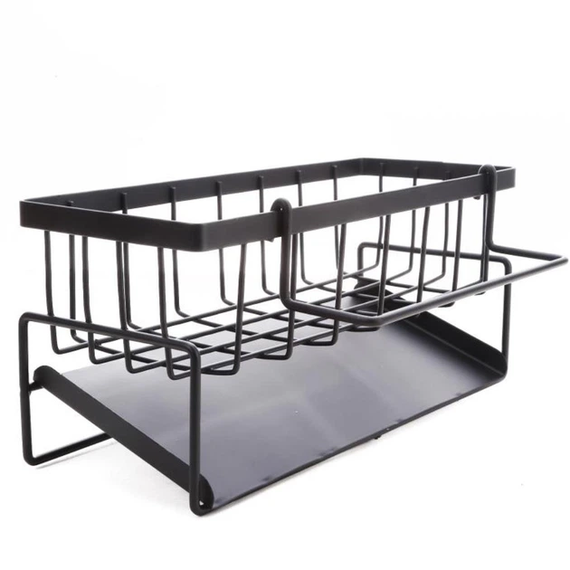 | Матеріал: метал Розмір органайзера: 23х9х10 см. |  |  |  | 3 | шт |  | 0.00
8 | Біле плоске блюдо з бортиками 40×25,5 см | 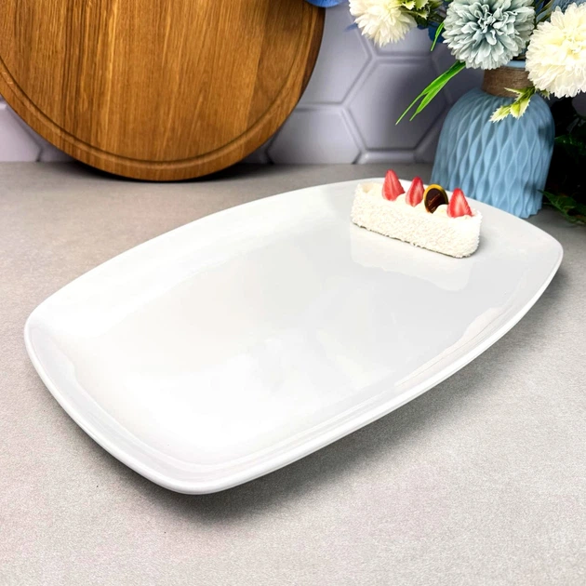 | Матеріал: фарфор/ кераміка Розмір: 40*25.5 см Можливість мити в посудомийній машинкі Білого кольору |  |  |  | 2 | шт |  | 0.00
Всього вартість по ЛОТ1, грн* |  |  |  |  |  |  |  |  |  | 0.00
ЛОТ 2 Господарський інвентар для прибирання
1 | Відро для сміття з педаллю 12 л | 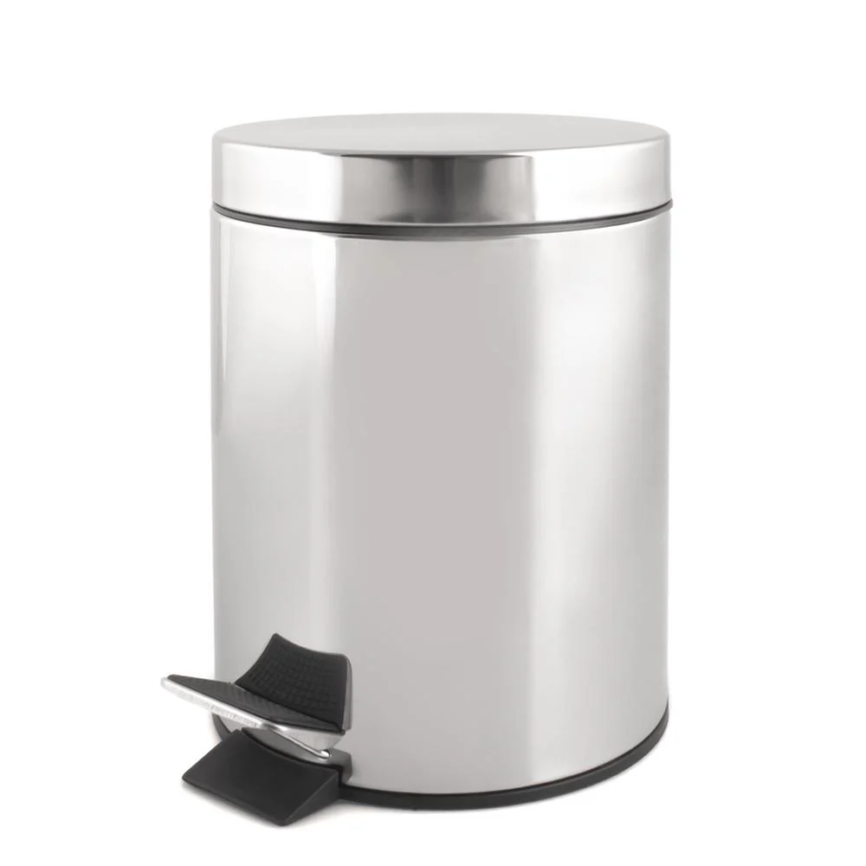 | Матеріал виробу: Нержавіюча сталь Матеріал: нержавіюча сталь,пластик Колір виробника: хром Об'єм: 12 л Висота: 41.5 см Ширина: 25 см Діаметр: 25 см |  |  |  | 6 | шт |  | 0.00
2 | Набір для миття та підмітання | 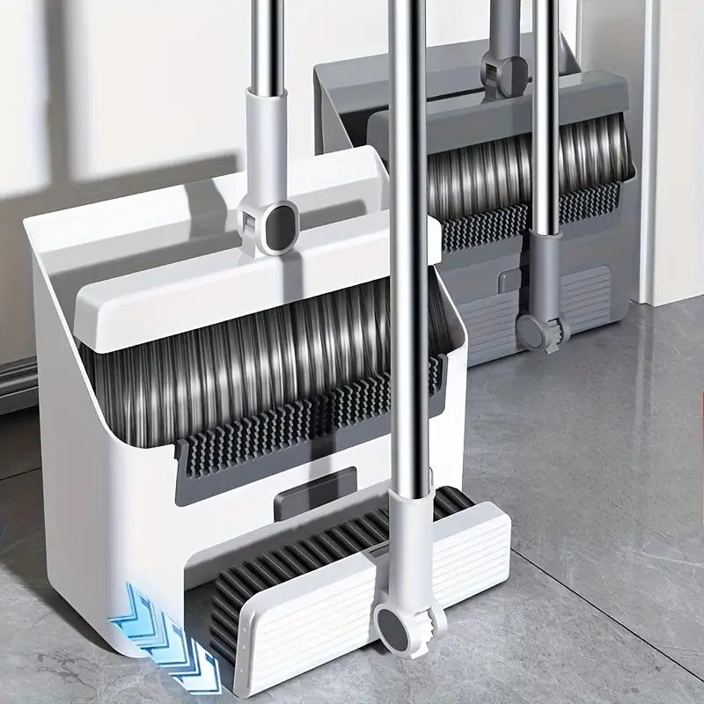 | Матеріал робочої частини: нейлон Матеріал ручки/держака: пластик метал Вид: совок + щітка Довжина робочої поверхні: не менше 30 см Довжина ручки: не менше 124 см Комплектація: - Совок - 1 штука - Щітка для підмитання - 1 штука - Щітка для миття - 1 штука |  |  |  | 2 | шт |  | 0.00
3 | Щітка для підлоги гумова |  | Матеріал робочої частини: гума Вид: щітка для підлоги Призначення: для вулиці Упаковка №1 (ВхШхГ): 70x300x70 мм |  |  |  | 2 | шт |  | 0.00
4 | Швабра з мотузковим мопом 250 г | 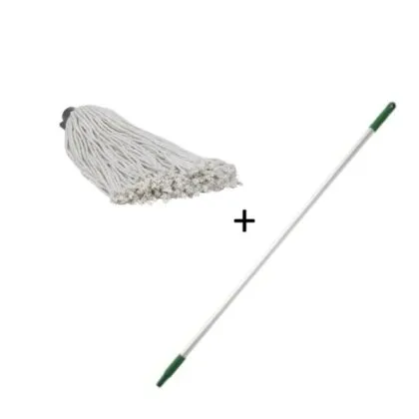 | Швабра з мотузковим мопом 250 г мопом: 39см x 33см x 30см Алюмінієва ергономічна ручка, 1260 мм |  |  |  | 2 | шт |  | 0.00
5 | Совок зі щіткою з довгою ручкою (складний) |  | Матеріал робочої частини: пластик Матеріал ручки/держака: метал Вид: совок + щітка Комплектація: совок щітка Особливості: ширина щітки: 20 см висота щітки: 92 см висота совка: 84 см |  |  |  | 4 | шт |  | 0.00
6 | Візок для прибирання | 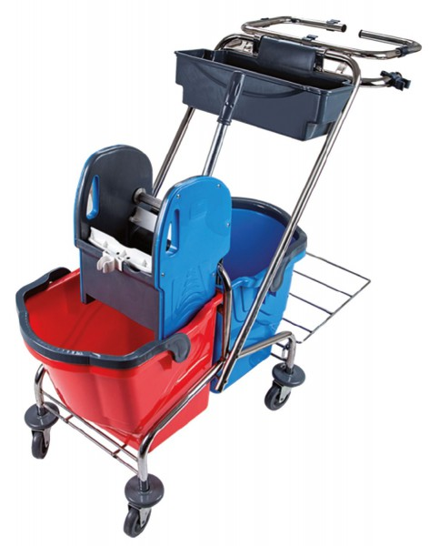 | Матеріал рами: хромований метал Призначення: візок для прибирання 2 відра Розміри, мм: 990*450*800 прибиральний візок, каркас якого виконаний з хромованого металу, пластиковий віджим, два пластикових відра по 18 літрів і додатково кошик для аксесуарів мішок для збору сміття з нижнім піддоном з нержавіючої сталі. |  |  |  | 1 | шт |  | 0.00
7 | Йоршик-щітка для унітазу | 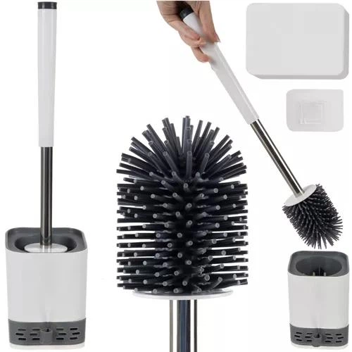 | матеріал: пластик/силікон. гумові/силіконові щетинки розміри контейнера: 10,5 х 10,1 см. розміри пензля: 42,5 х 7 см. Тип встановлення Настінний (підвісний) Підлоговий |  |  |  | 6 | шт |  | 0.00
8 | Комплект для чищення труб від засорів (вантуз і щуп) |  | Вантуз: Компактний і зручний, підходить для використання в раковинах, ваннах або унітазах. Виготовлений з міцного матеріалу, що забезпечує щільне прилягання для створення необхідного вакууму. Щуп для прочистки труб: Гнучкий інструмент з пружинним механізмом, призначений для очищення труб від складних засмічень. Довгий трос дозволяє дістатися важкодоступних місць у трубах, а спеціальний наконечник ефективно захоплює та видаляє сміття. Довжина тросу+- 50 см |  |  |  | 3 | шт |  | 0.00
Всього вартість по ЛОТ2, грн* |  |  |  |  |  |  |  |  |  | 0.00
ЛОТ 3 Товари для облаштування приміщень
1 | Вішалка дерев'яна для верхнього одягу | 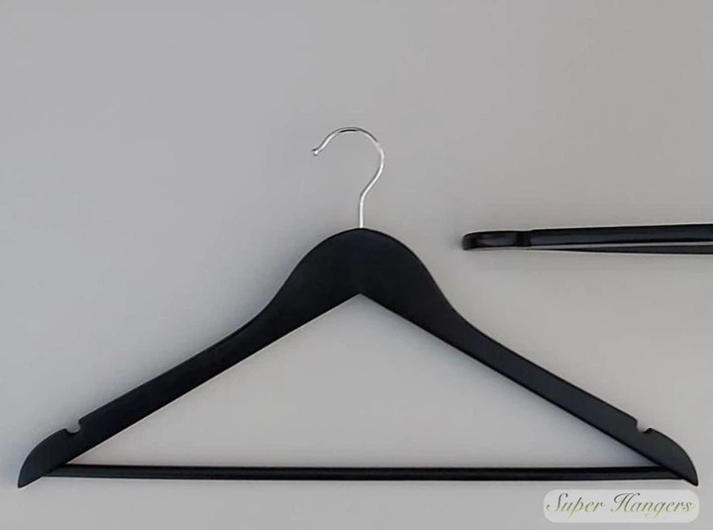 | Матеріал дерево Покриття Лаковане Ширина не менше 44 см Довжина не менше 44 см Колір Чорний Ширина плеча: не менше 1,2 см |  |  |  | 144 | шт |  | 0.00
2 | Вішалка на 4 гачки з нержавіючої сталі | 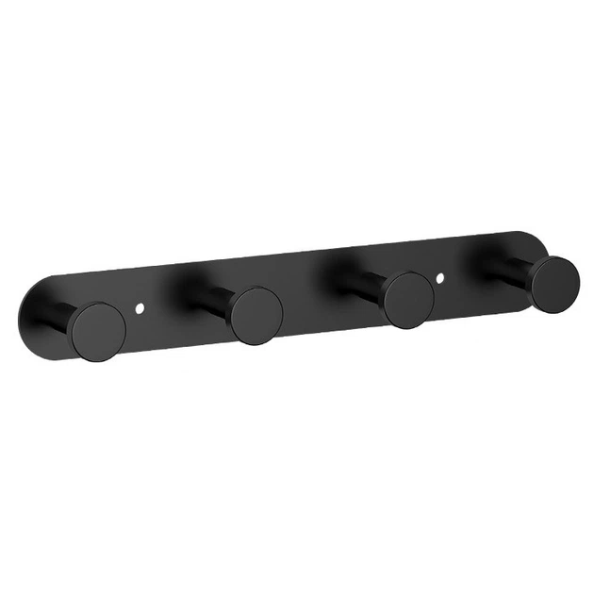 | Вішалка із нержавіючої сталі. Кріпиться шурупами або двома стороннім скотчем. Шурупи в комплектоції 4 гачки |  |  |  | 4 | шт |  | 0.00
3 | Килимок | 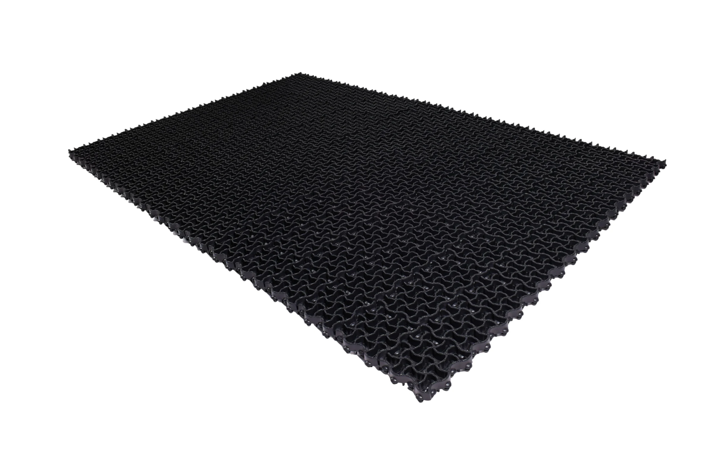 | Ширина: 100 см Довжина: 150 см Товщина: 30 мм Матеріал килимка: гума |  |  |  | 3 | шт |  | 0.00
4 | Килимок в приміщення | 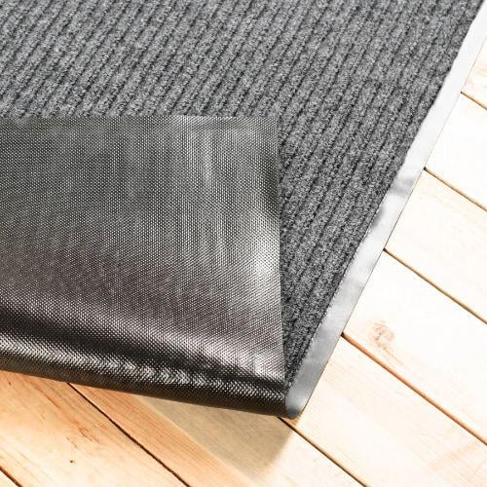 | Ширина: 80 см Довжина: 120 см Товщина: 6 мм Висота ворсу: 5 мм Матеріал килимка: поліестер гума |  |  |  | 3 | шт |  | 0.00
5 | Шторка у ванну | 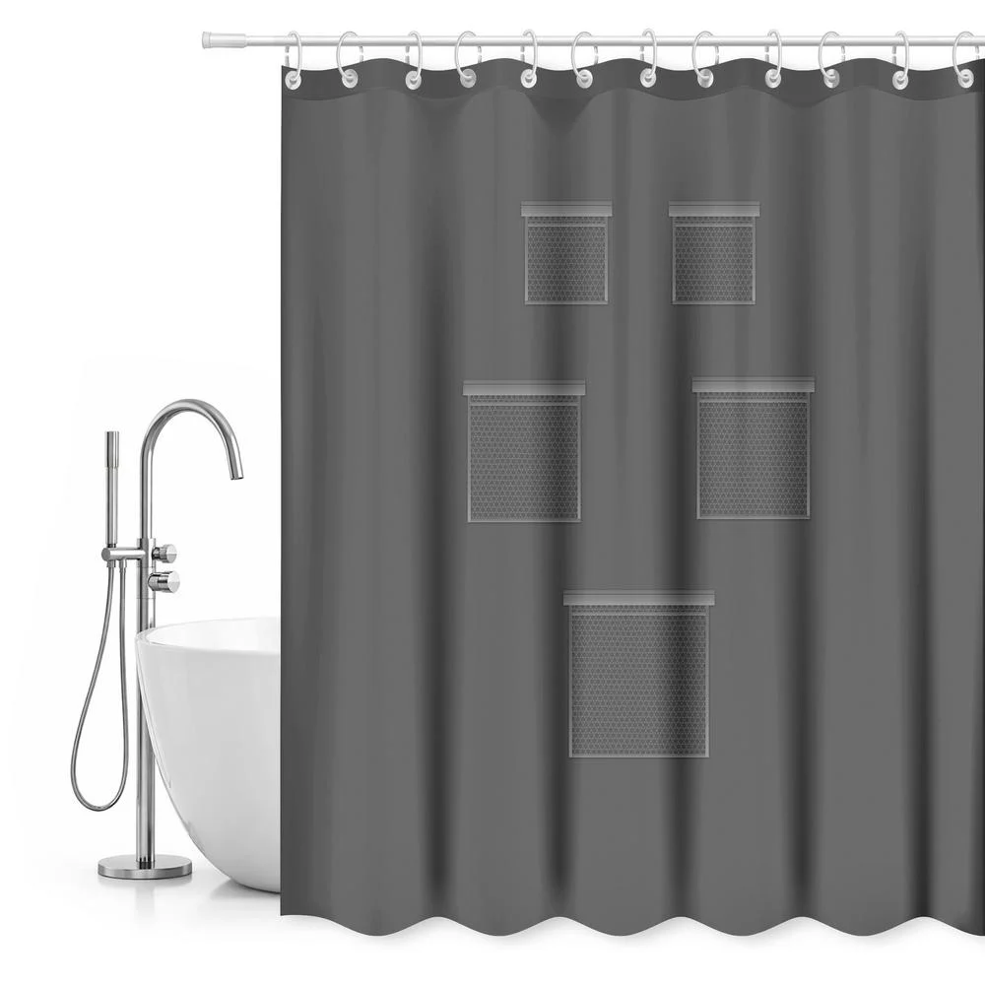 | Висота: 200 см Ширина: 180 см Матеріал: EVA Колір виробника: сірий У центральній частині шторки є 5 сітчастих кишень різного розміру, які ідеально підходять для зберігання необхідних ванних приналежностей, таких як гель, шампунь або губки. Штора має додаткову зручність у вигляді 2-х самоклеючих затискачів, які дозволяють зручно кріпити штору до стіни, що дозволяє зберігати порядок. Душова шторка має щільність 50 GSM і товщину 0,06 мм, що забезпечує її довговічність і оптимальну міцність. У набір входить 12 білих пластикових кілець для підвішування на душову штангу. |  |  |  | 2 | шт |  | 0.00
6 | Ключниця 30×24×7,5 см |  | Комплектація: ключниця, 2 ключі ( кріплення на стіну в комплекті ) 30x24x7,5 см Бежевий |  |  |  | 1 | шт |  | 0.00
7 | Бірки для ключів | 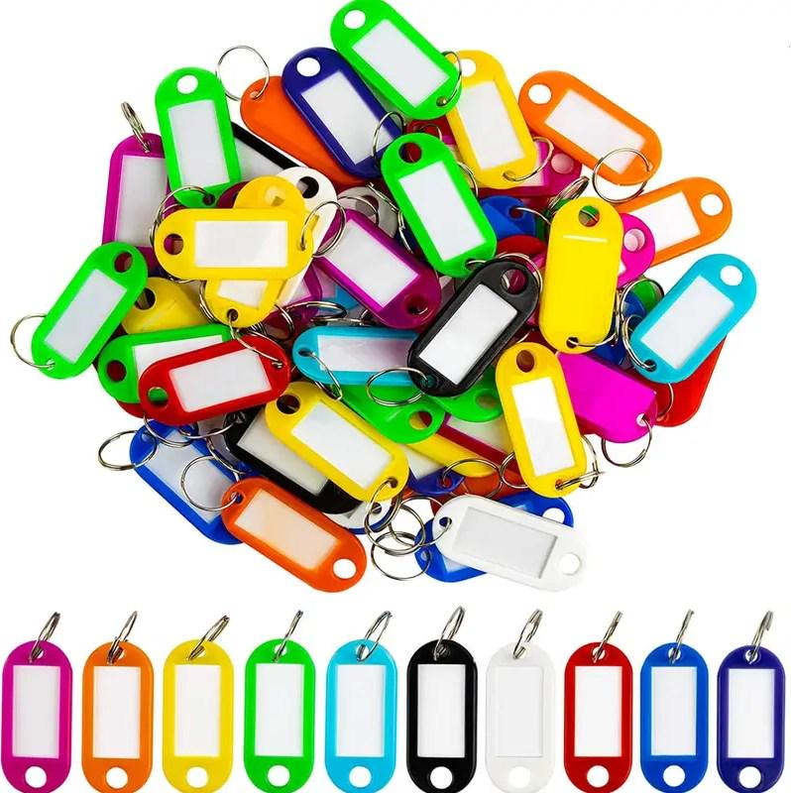 | Ширина: 2 см Довжина: 4.5 см Матеріал: металеве кільце + поліетилен. Різного кольору В упаковці 50 шт. |  |  |  | 1 | уп. |  | 0.00
8 | Складний ящик-органайзер для зберігання речей | 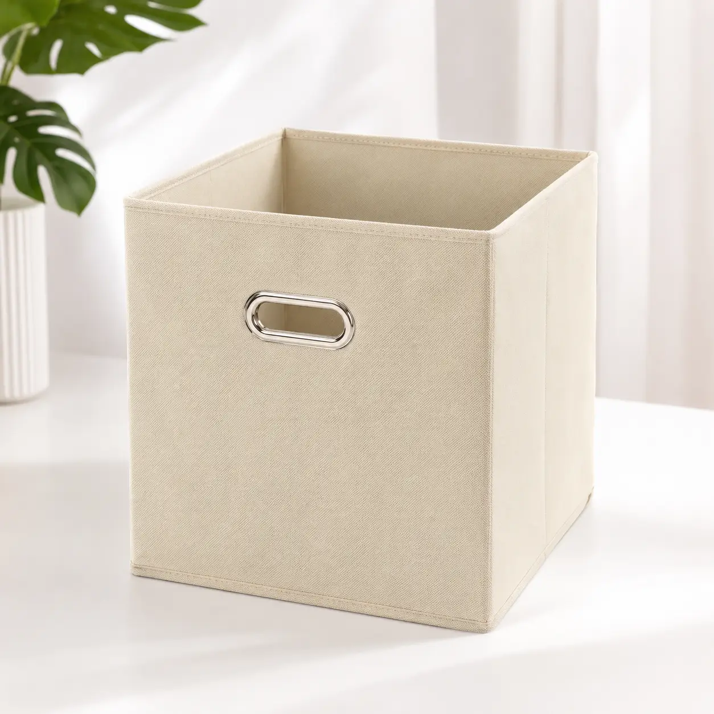 | Размеры: 31х31х31 см Материал: нетканое полотно Конструкция: сложная Особенности: металлическая ручка Колір світло сірий |  |  |  | 24 | шт |  | 0.00
Всього вартість по ЛОТ3, грн* |  |  |  |  |  |  |  |  |  | 0.00
ЛОТ 4 Декор та організація простору
1 | Світлодіодна LED гірлянда-гілка |  | Гілки повністю гнутись. 1 Гілка містить не менше 20 ламп Працює від батарейок 2 батареї AA - йдуть у комплекті Найкраще рішення для затишку вашого інтер'єру (квартири, альтанок, веранда на вашій дачі, новорічні свята, дні народження, ресторани тощо) АБС-пластик + Полікарбонат |  |  |  | 20 | шт |  | 0.00
2 | Світлодіодне дерево-гірлянда з коричневим стовбуром 220V | 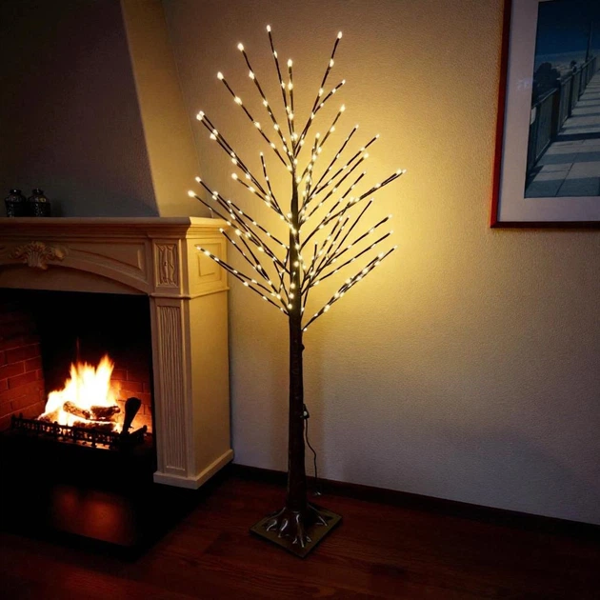 | Гілки повністю гнутись. 1 Гілка містить не менше 20 ламп Працює від батарейок 2 батареї AA - йдуть у комплекті Найкраще рішення для затишку вашого інтер'єру (квартири, альтанок, веранда на вашій дачі, новорічні свята, дні народження, ресторани тощо) АБС-пластик + Полікарбонат |  |  |  | 2 | шт |  | 0.00
3 | Мудборд-сітка в рамці для нотаток | 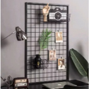 | Комплектація: мудборд у рамці 120 х 60 см 1 набір дерев'яних прищіпок (різнокольоровий мікс) 10шт. 3 фотокартки кріплення для мудборда Поличка до мудборда з гачками Wuw 25х7,5х12,5 см 1 шт Полиця металева навісна універсальна для мудборда/сітки/органайзера 22х10 см 1 шт Гачки металеві S-подібні для підвішування 5 шт Кошик для мудборду та настінної сітки знімний металевий 23x10x8 см 1 шт Кошик для мудборду і настінної сітки знімний металевий 12x10x8 см 1 шт |  |  |  | 6 | шт |  | 0.00
4 | Фоторамка А4 (21×30 см) сіра | 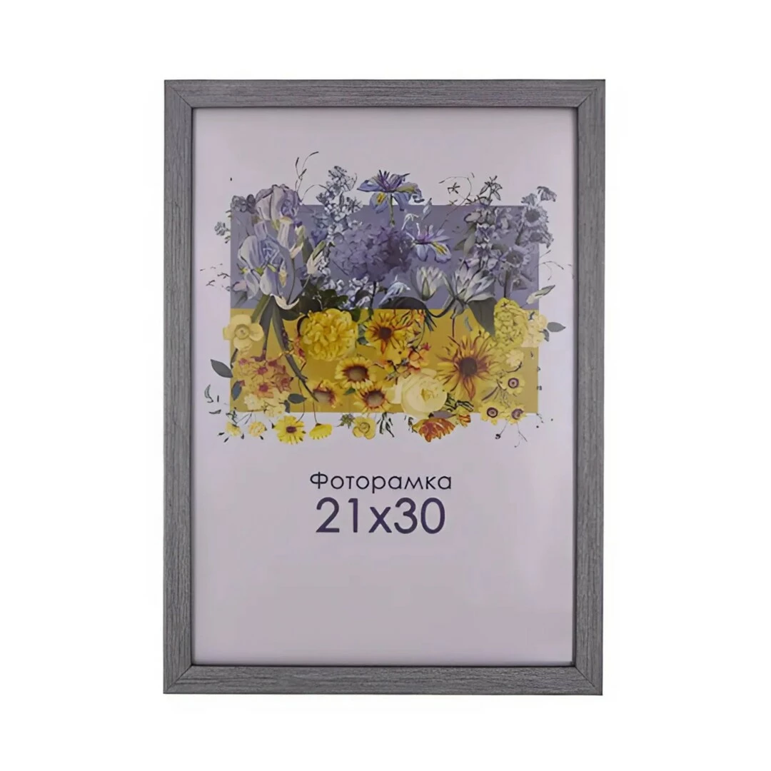 | Розмір: 21х30 см Колір: Сірий Матеріал:Пластик Ширина багету:1,5 см У комплект входить: Рама, скло, двп+ніжка, кріплення |  |  |  | 40 | шт |  | 0.00
5 | Плетений кошик прямокутний з мереживною вставкою |  | Форма Прямокутна Висота 9 см Ширина12 см Довжина 22 см Колір Біло-бежевий Плетений кошик з кришкою |  |  |  | 6 | шт |  | 0.00
Всього вартість по ЛОТ4, грн* |  |  |  |  |  |  |  |  |  | 0.00
ЛОТ5 Пожежна безпека та господарське обладнання
1 | Кронштейн до балона ВП-5 металевий | 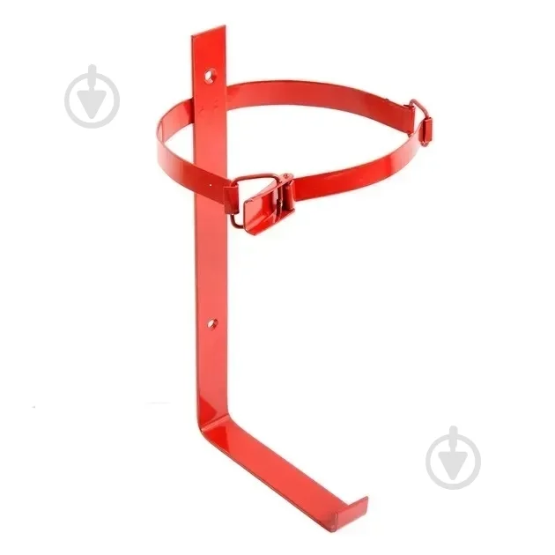 | Матеріал: метал Висота: 20 см Ширина: 15 см Довжина: 15 см |  |  |  | 21 | шт |  | 0.00
2 | Кріплення транспортне для вогнегасника ВВК-5 | 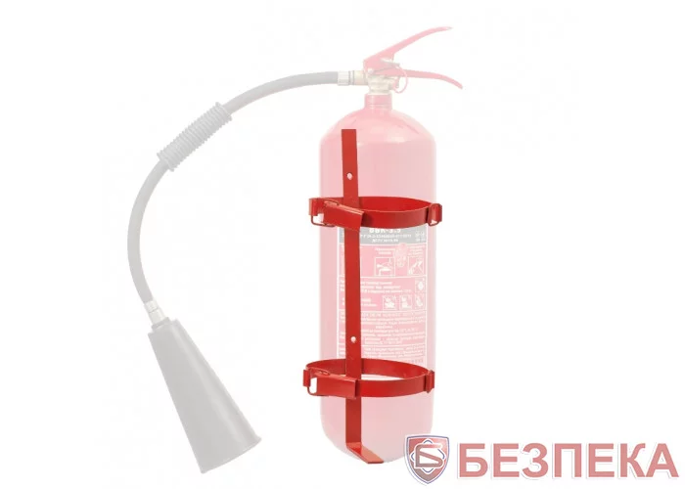 | Кронштейн підходить для вогнегасників з діаметром балона 140 мм. |  |  |  | 1 | шт |  | 0.00
3 | Драбина-стрем'янка 4 сходинки |  | Матеріал метал Додаткові характеристики: ніжки двокомпонентні, пластик та м'який пластик внизу Висота до платформи: 0,5-1 м Ширина: 46,5 см |  |  |  | 6 | шт |  | 0.00
Всього вартість по ЛОТ5, грн* |  |  |  |  |  |  |  |  |  | 0.00
Всього вартість пропозиції по ЛОТ 1 - ЛОТ 5, грн* |  |  |  |  |  |  |  |  | 0.00
* Товариство Червоного Хреста України є громадською неприбутковою організацією і просить надати максимальні знижки на товар, вказаний у ціновій пропозиції.
** Закупівля відбувається окремими лотами
Примітка: вартість одиниці продукції та загальну вартість пропозиції потрібно заповнювати у гривнях, зазначаючи цифрове значення, яке має не більше двох знаків після коми.
Увага! Додаткові вимоги |  | 1. Вартість доставки за наданою адресою, розвантаження та занос на перший поверх приміщення товару, пакування, маркування мають бути включеними у вартість товару. 2. Постачальник повинен вказати торгові марки продукції, надати фото запропанованих товарів та сертифікати якості на них. 3. Кожна партія товару повинна супроводжуватись такими документами, як сертифікат відповідності / чи якісне посвідчення / чи висновки державної санітарно-епідеміологічної експертизи (подається документ, в залежності від виду товару, який постачається), які підтверджують його походження, якість та безпеку, відповідність державним стандартам. Документи, що супроводжують товар та упаковка товару повинні містити чітку інформацію про дату виготовлення товару. 4. У разі виявлення неякісного товару або такого, що не відповідає умовам договору, учасник-переможець зобов’язаний замінити неякісний товар протягом 5 робочих днів з моменту виявлення неякісного товару на якісний без будь-якої додаткової оплати з боку замовника.
Ми ознайомлені та погоджуємося з Умовами типового Договору ТЧХУ (Додаток №2 до Запиту).
Ми погоджуємося з умовами, що Замовник має право розділити дану закупівлю між декількома постачальниками за умови наявності більш вигідних умов на різні позиції.
Ми погоджуємося з умовами, що Ви можете відхилити нашу чи всі надані пропозиції, та розуміємо, що Ви не обмежені у прийнятті будь-якої іншої пропозиції з більш вигідними для Вас умовами.
Ми погоджуємось зафіксувати цінову пропозицію протягом 90 днів календарних днів з моменту подачі
Подаючи свою пропозицію ми підтверджуємо повну комплектацію та відповідність умовам зазначеним в Запиті.
Учасники повинні надсилати цінові пропозиції з підписом і печаткою (за наявності).
 |  |  | Керівник організації/ФОП:____________________________ ( ____________________)
 |  |  | МП підпис ПІБ

